Login
Flowchart chức năng đăng nhập
người dùng
 |  |  |  |  | Sai
 |  |  |  |  | Đúng

Đã đăng nhập chưa?
Màn hình đăng nhập

Đăng nhập hợp lệ

Vào ứng dụng

Thiết kế chi tiết chức năng đăng nhập
 | 1. Yêu cầu của chức năng
 | Với tên đăng nhập hoặc email và mật khẩu người dùng đã được đăng ký, thì người dùng có thể đăng nhập thành công vào hệ thống
 | 2. Thiết kế màn hình
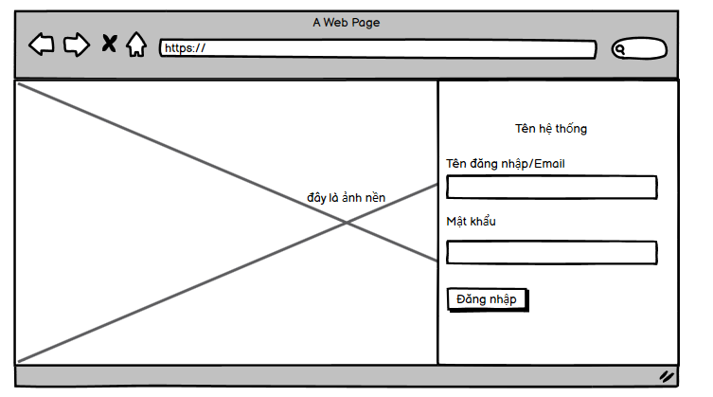

 | 3. Mô tả các trường
 | Tên trường |  | Mapping tên trường trong DB | Validate
 | Tên đăng nhập/Email |  | Tên đăng nhập map với trương username trong bảng User Email map với trường Email trong bảng user | Bỏ trống => hiển thị message không được để trống

 | Mật khẩu |  | Map với trường password trong bảng user | Bỏ trống => hiển thị message không được để trống

 | 4. Thiết kế Api
 | Tên api: "/login"
 | Đầu vào: | {"acc": String, "password": String}
 | Đầu ra: | {"message" : String, data: Object}
 |  | trong đó data chứ access token trả về nếu đăng nhập hợp lệ
 | Quyền sử dụng: Public for all

 | 5. Luồng xử lý api
 | Người dùng gửi thông tin đăng nhập lên hệ thống
 | B1: Hệ thống kiểm tra dữ liệu người dùng gửi lên có tồn tại tương ứng trong DB hay không
 | có -> B2, không -> b4
 | B2: kiểm tra người dùng này có đang bị block trên redis hay không (khi logout sẽ xử lý block acc người dùng trên redis)
 | nếu có remove key đó khỏi redis
 | B3: Tạo access token rồi trả về phía người dùng
 | B4: Trả về thông báo tài khoản không hợp lệ về phía người dùng

 | 6 Xử lý ngoại lệ
 | Chưa có DB nên không biết à

